Hárok1
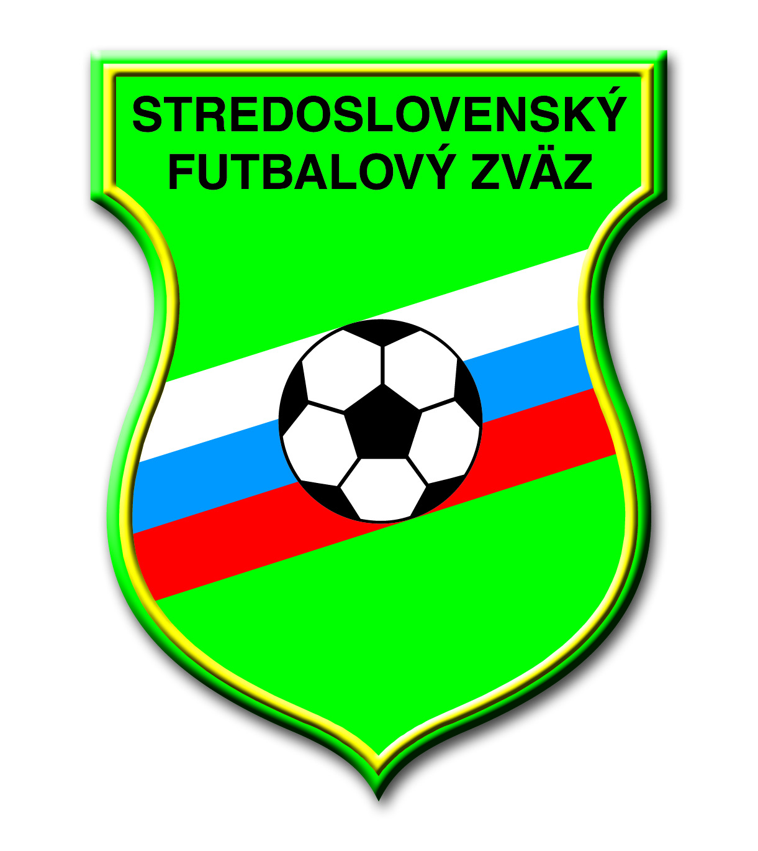
 | Prostriedky poskytnuté ObFZ a FK, v pôsobnosti SsFZ, prostredníctvom
 | projektov na podporu rozvoja mládežníckeho futbalu v podmienkach SsFZ
 |  |  |  | v rokoch 2018 - 2021

 | 2018 |  | 2019 |  | 2020 |  | 2021 |  | SPOLU
PROJEKT | FK | ObFZ | FK | ObFZ | FK | ObFZ | FK | ObFZ

Vybrané FK | 22,000 € |  | 28,000 € |  | 13,000 € |  | 32,000 € |  | 95,000 €

Vybrané turnaje | 2,775 € | 3,150 € | 3,600 € | 5,000 € | 1,200 € | 5,000 € | 1,600 € | 5,000 € | 27,325 €

Prípravky a propagácia | 2,400 € | 6,630 € | 2,000 € | 7,310 € |  |  |  | 10,000 € | 28,340 €
futbalu

Medzioblastné turnaje |  | 1,650 € |  | 2,200 € |  | 2,200 € |  | 3,300 € | 9,350 €

Medajla U13 | 2,121 € |  | 2,059 € |  | 1,060 € |  | 814 € |  | 6,054 €

SPOLU | 29,296 € | 11,430 € | 35,659 € | 14,510 € | 15,260 € | 7,200 € | 34,414 € | 18,300 € | 166,069 €
SPOLU | 40,726 € |  | 50,169 € |  | 22,460 € |  | 52,714 €

